Накладная-№3
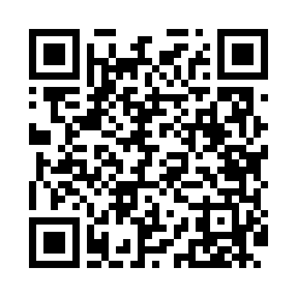
Номер товарно-транспортной накладной: |  |  | Торговый представитель: Amriyev Muhammad
Поставщик: Toshkent falcon fly 2 |  |  | Телефон торгового представителя: +998972880505
Дата отгрузки: 24.12.2025 |  |  | Контрагент: """" Klient
Дата консигнации: |  |  | Адрес:
Доставщик: |  |  | Телефон:
Телефон доставщика:
Время заказа: 24.12.2025 12:57:41
№ | Штрих-код | Название товаров (работ,услуг) | Количество | Количество в кейсе | Цена | Сумма
 |  |  | 6 |  |  | 15.2
1 | 6957754300143 | Швабра для мытья пола 848-D03A DB-83-165 | 2 | 2 шт. | 1.80 | 3.60
2 | 6974479420031 | Швабра для мытья пола 176-835-30 DB-83-163 | 2 | 2 шт. | 1.70 | 3.40
3 | 6920251401057 | Складная пластиковая корзина для белья 40×60 см, 100 литров DB-140-105 | 2 | 2 шт. | 4.10 | 8.20
Итого: 15.2$|->UZS: 190,000.00

